画面遷移図
画面遷移図 | システム名 | ONE teams | 作成日 | 2024-12-09
 | グループ名 | One team | 作成者 | 仲山

１．画面

メニューバー
表示範囲
login.jsp
ログイン

ログアウトし、
ログイン画面へ遷移
ID・パスワード
入力

menu.jsp
メニュー
top.jsp
トップ

トップページへ遷移

管理者画面へ
遷移
所属チーム
画面へ遷移
チームを
作成する
パスワードを
変更する
ページの
色を変更する

admin.jsp
管理者
team.jsp
チームページ
make-team.jsp
チーム作成
password.jsp
パスワード変更
color.jsp
色変更

チーム画面
へ遷移

・タスク内容の確認
・報告/完了の更新
タスクを
作成する
ユーザ情報を
変更する

change-userinfo.jsp
ユーザ情報変更
make-task.jsp
タスク作成
タスク完了
の差戻し

・タスク内容の確認
・報告/完了の更新

check-task.jsp
タスク確認
(編集不可)

タスク内容を編集する

update-task.jsp
タスク編集

ログイン
画面イメージ |  |  | ファイル名 |  | login.jsp | 作成日 | 2024-12-03
 |  |  | 画面名 |  | ログインページ | 作成者 | 宇佐美

１．画面

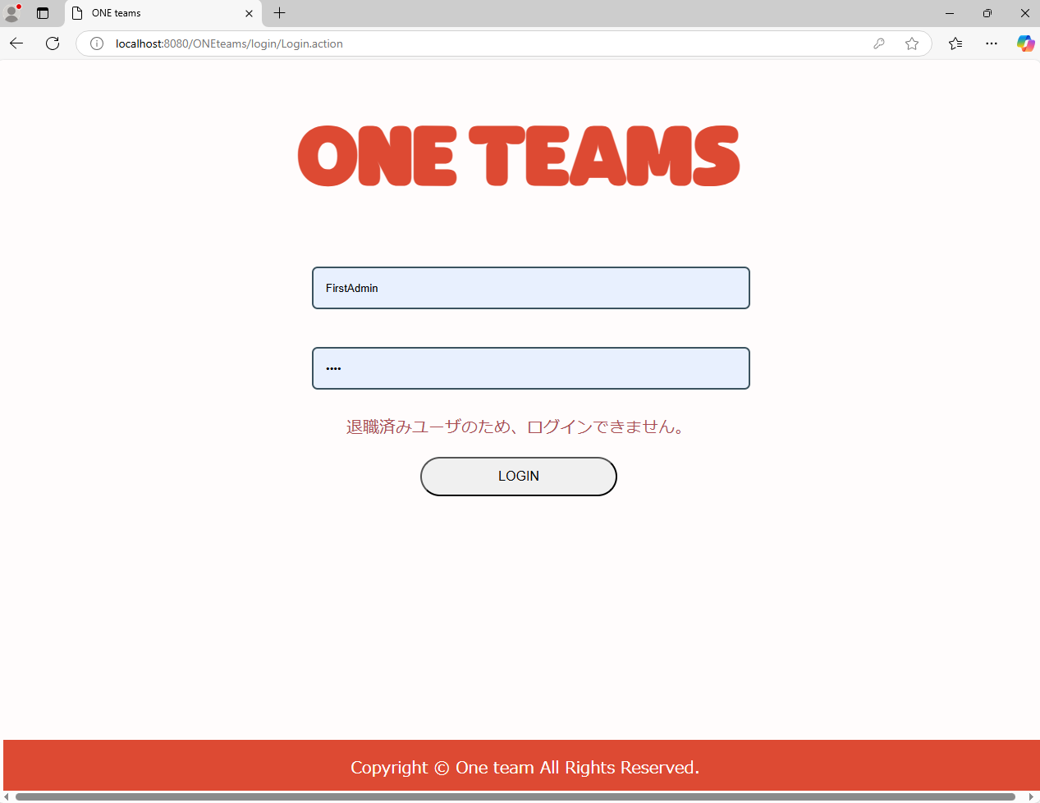

１

ユーザ名
2

パスワード
4

3

２．機能

 | No. | 名称 |  | 機能概略 |  | その他
 | 1 | ID入力 |  | IDを入力する

 | 2 | パスワード入力 |  | パスワードを入力する

 | 3 | ログインボタン |  | ログインを実行

 | 4 | エラー表示 |  | 未入力/誤り、退職者の場合、エラー

メニュー
画面イメージ |  |  |  | ファイル名 |  | - | 作成日 | 2024-12-05
 |  |  |  | 画面名 |  | メニュー | 作成者 | 宇佐美

１．画面

１
2

２．機能

 | No. | 名称 |  |  | 機能概略 |  | その他
 | 1 |  | メニューバー：トップへ戻る |  |  | トップページへ画面遷移

 | 2 |  | メニューバー：ログアウト |  |  | ログインページへ画面遷移

トップ
画面イメージ |  |  |  | ファイル名 |  | top.jsp | 作成日 | 2024-12-03
 |  |  |  | 画面名 |  | トップページ | 作成者 | 宇佐美

１．画面

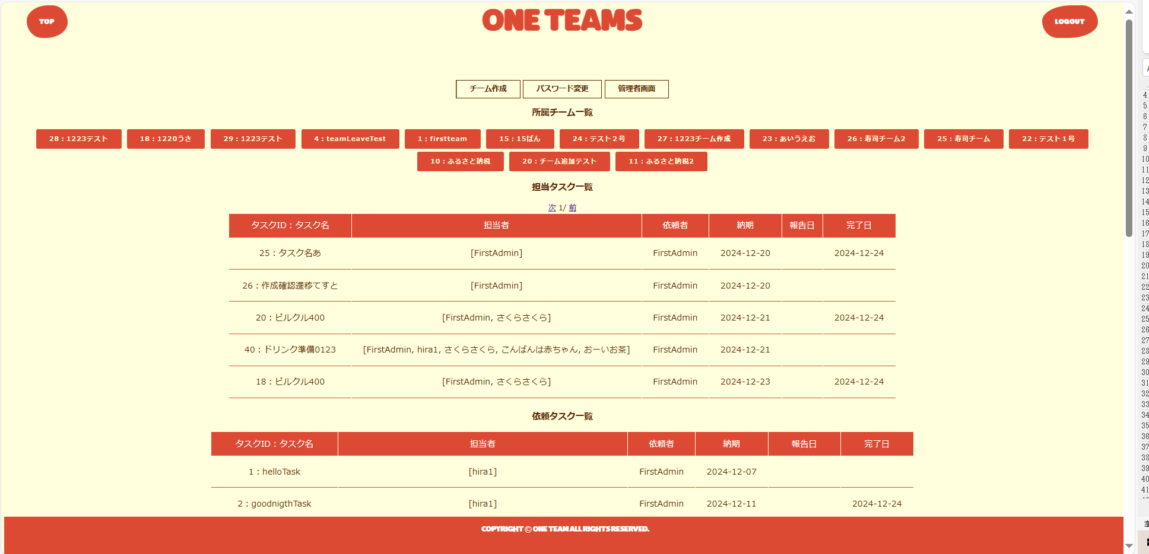
１
2

5
3
4

6

7

8

２．機能

 | No. | 名称 |  |  | 機能概略 |  | その他
 | 1 |  | メニューバー：トップへ戻る |  |  | ログイン画面以外の全画面共通

 | 2 |  | メニューバー：ログアウト |  |  | ログイン画面以外の全画面共通

 | 3 |  | パスワード変更 |  |  | パスワード変更ページへ画面遷移

 | 4 |  | 管理者画面 |  |  | 管理者のみに表示される。管理者ページへ画面遷移

 | 5 |  | チーム作成画面 |  |  | チーム作成画面へ画面遷移

 | 6 |  | チーム一覧表示 |  |  | 作成済みチーム一覧（チームIDとチーム名表示）

 | 7 |  | 担当タスク一覧表示 |  |  | 自分の担当タスク一覧表示
 |  |  |  |  |  | →タスク名、担当者、依頼者、納期、進捗状況を表示。タスク名からタスク確認ページへ画面遷移
 | 8 |  | 依頼タスク一覧表示 |  |  | 自分の依頼タスク一覧表示
 |  |  |  |  |  | →タスク名、担当者、依頼者、納期、進捗状況を表示。タスク名からタスク確認ページへ画面遷移

パスワード変更
画面イメージ |  |  |  | ファイル名 |  | password.jsp | 作成日 | 2024-12-10
 |  |  |  | 画面名 |  | パスワード変更 | 作成者 | 宇佐美

１．画面

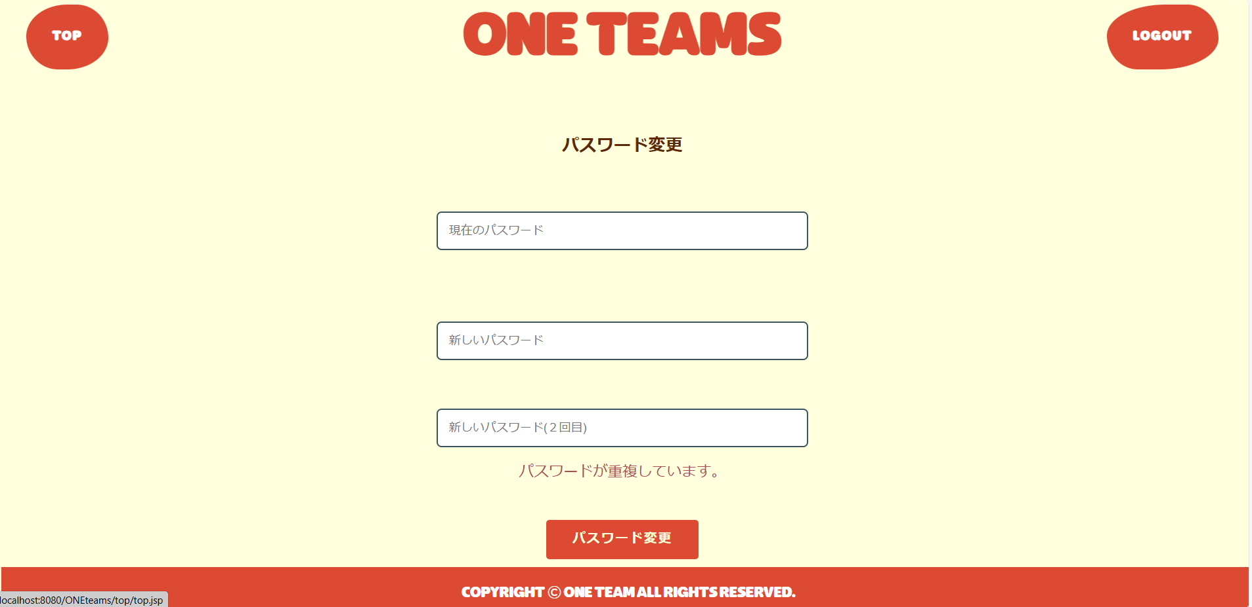

１
2

3

4

5

7

6

２．機能

 | No. | 名称 |  |  | 機能概略 |  | その他
 | 1 |  | メニューバー：トップへ戻る |  |  | ログイン画面以外の全画面共通

 | 2 |  | メニューバー：ログアウト |  |  | ログイン画面以外の全画面共通

 | 3 |  | 現在のパスワード入力 |  |  | 現在のパスワードを入力

 | 4 |  | 新しいパスワード入力 |  |  | 新しいパスワードの入力

 | 5 |  | 新しいパスワード入力（２回目） |  |  | 新しいパスワードの入力。確認の意味で再入力

 | 6 |  | 変更ボタン |  |  | パスワードの変更を実行。ボタンクリック後はトップページへ画面遷移

 | 7 |  | エラー表示 |  |  | 新しいパスワードが他ユーザと重複している場合エラー表示

管理者
画面イメージ |  |  |  | ファイル名 |  | admin.jsp | 作成日 | 2024-12-03
 |  |  |  | 画面名 |  | 管理者ページ | 作成者 | 宇佐美

１．画面

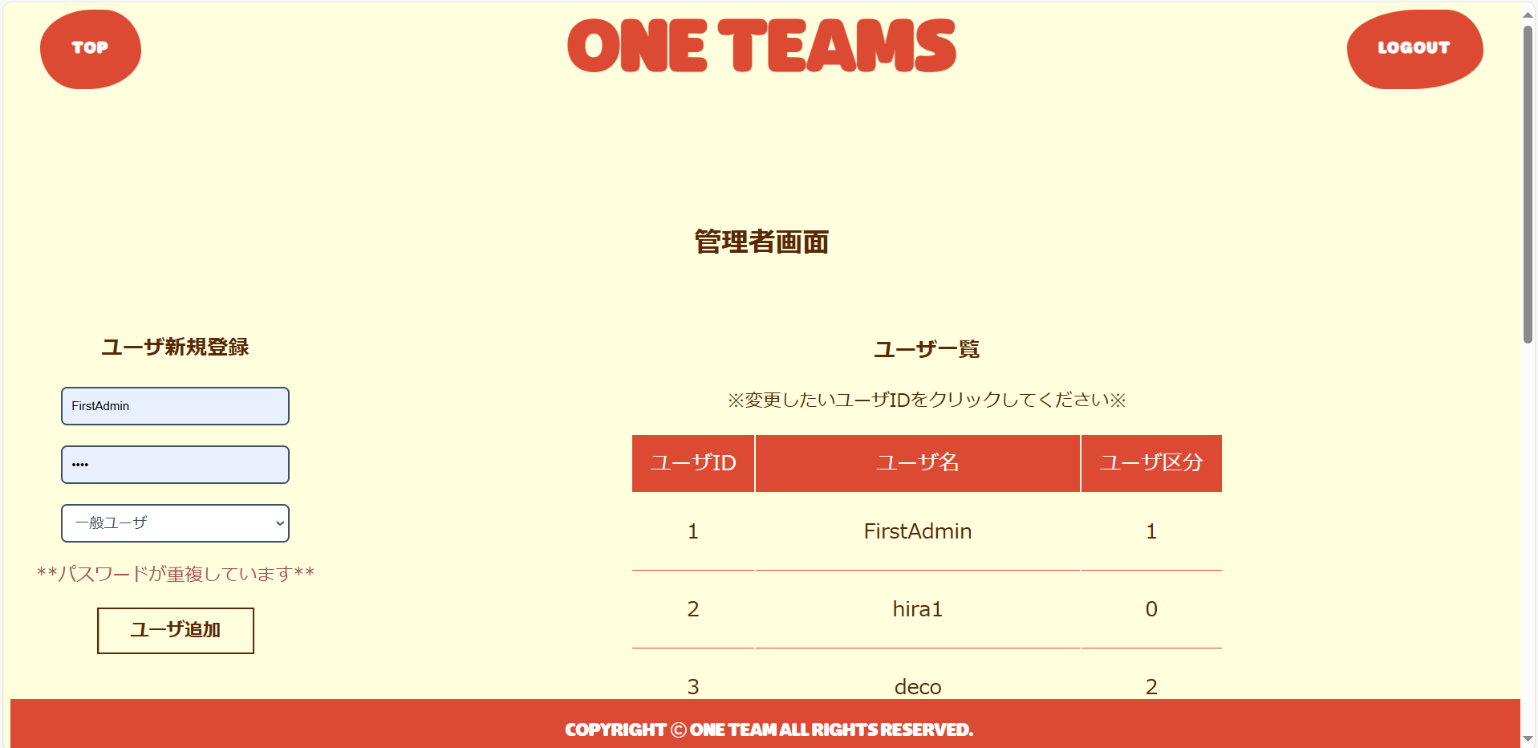
1
2

8

3

4

5
9

7

6

２．機能

 | No. | 名称 |  |  | 機能概略 |  | その他
 | 1 |  | メニューバー：トップへ戻る |  |  | ログイン画面以外の全画面共通

 | 2 |  | メニューバー：ログアウト |  |  | ログイン画面以外の全画面共通

 | 3 |  | ユーザ名入力 |  |  | テキスト形式：ユーザ名入力

 | 4 |  | パスワード入力 |  |  | テキスト形式：パスワード入力

 | 5 |  | 管理者権限選択 |  |  | プルダウン選択：管理者権限選択

 | 6 |  | ユーザ追加ボタン |  |  | ユーザ追加ボタン押下で⑧のユーザ一覧へ行を追加

 | 7 |  | エラー表示 |  |  | ユーザ名もしくはパスワードに誤りがあればエラー表示

 | 8 |  | ユーザ一覧表示 |  |  | ユーザID、ユーザ名、管理者権限を表示

 | 9 |  | ユーザID選択 |  |  | ユーザIDをクリックするとユーザ情報変更画面へ遷移

ユーザ情報変更
画面イメージ |  |  |  | ファイル名 |  | change-userinfo.jsp | 作成日 | 2024-12-13
 |  |  |  | 画面名 |  | ユーザ変更ページ | 作成者 | 宇佐美

１．画面

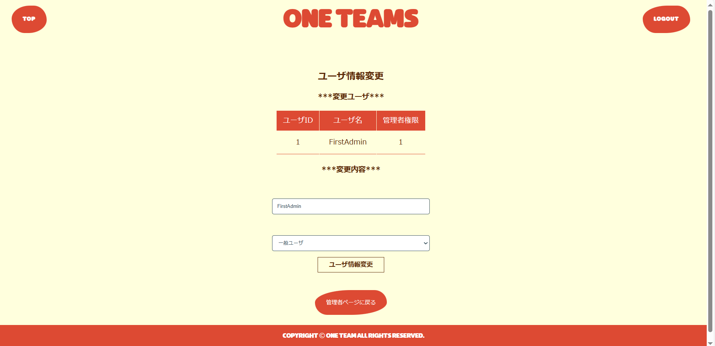
1
2

3

4

5

6

7

２．機能

 | No. | 名称 |  |  | 機能概略 |  | その他
 | 1 |  | メニューバー：トップへ戻る |  |  | ログイン画面以外の全画面共通

 | 2 |  | メニューバー：ログアウト |  |  | ログイン画面以外の全画面共通

 | 3 |  | 該当ユーザ |  |  | 該当するユーザID、ユーザ名、管理者権限を表示

 | 4 |  | ユーザ名入力 |  |  | テキスト形式：ユーザ名入力

 | 5 |  | 管理者権限選択 |  |  | プルダウン選択：管理者権限選択

 | 6 |  | 変更ボタン |  |  | 変更ボタンを押下すると管理者ページへ画面遷移

 | 7 |  | 管理者ページに戻るボタン |  |  | 管理者ページに戻るボタンを押下すると管理者ページへ戻る

チーム
画面イメージ |  |  |  | ファイル名 |  | team.jsp | 作成日 | 2024-12-04
 |  |  |  | 画面名 |  | チームページ | 作成者 | 中浜・宇佐美

１．画面

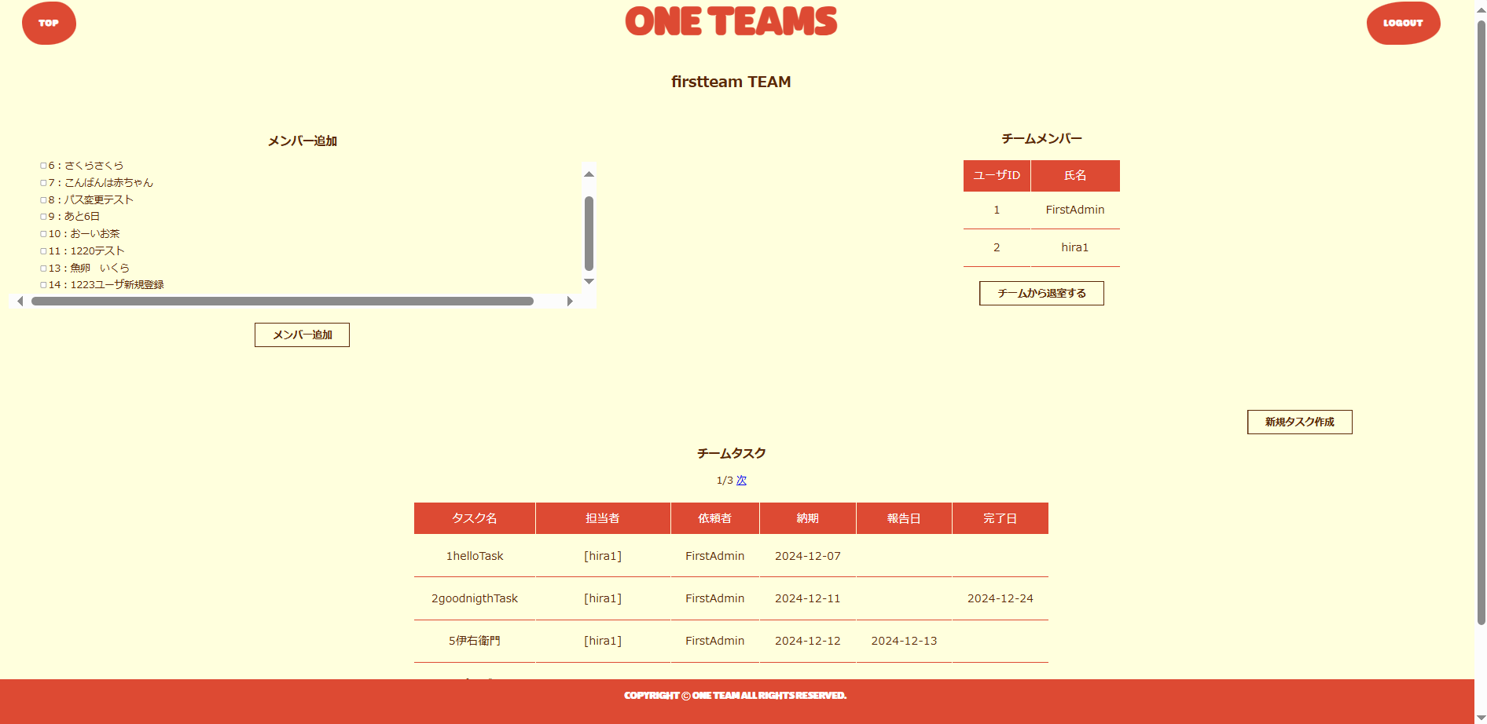
1
2

4
3

6
5

7
8

２．機能

 | No. | 名称 |  |  | 機能概略 |  | その他
 | 1 |  | メニューバー：トップへ戻る |  |  | ログイン画面以外の全画面共通

 | 2 |  | メニューバー：ログアウト |  |  | ログイン画面以外の全画面共通

 | 3 |  | チームメンバー一覧 |  |  | チームに所属するユーザ一覧

 | 4 |  | ユーザリストボックス |  |  | ユーザの一覧表示

 | 5 |  | 追加ボタン |  |  | ④で選択したメンバーをチームへ追加

 | 6 |  | チーム退出 |  |  | チームから退出
 |  |  |  |  |  | →トップページへ画面遷移

 | 7 |  | タスク作成 |  |  | タスク作成・更新・確認画面へ画面遷移

 | 8 |  | タスク一覧 |  |  | 作成済みタスク一覧
 |  |  |  |  |  | →タスク名、担当者、依頼者、納期、進捗状況を表示
 |  |  |  |  |  | →タスク名から「タスク作成・更新・確認」へ画面遷移

チーム作成
画面イメージ |  |  |  | ファイル名 |  | make-team.jsp | 作成日 | 2024-12-04
 |  |  |  | 画面名 |  | チーム作成ページ | 作成者 | 中浜・宇佐美

１．画面

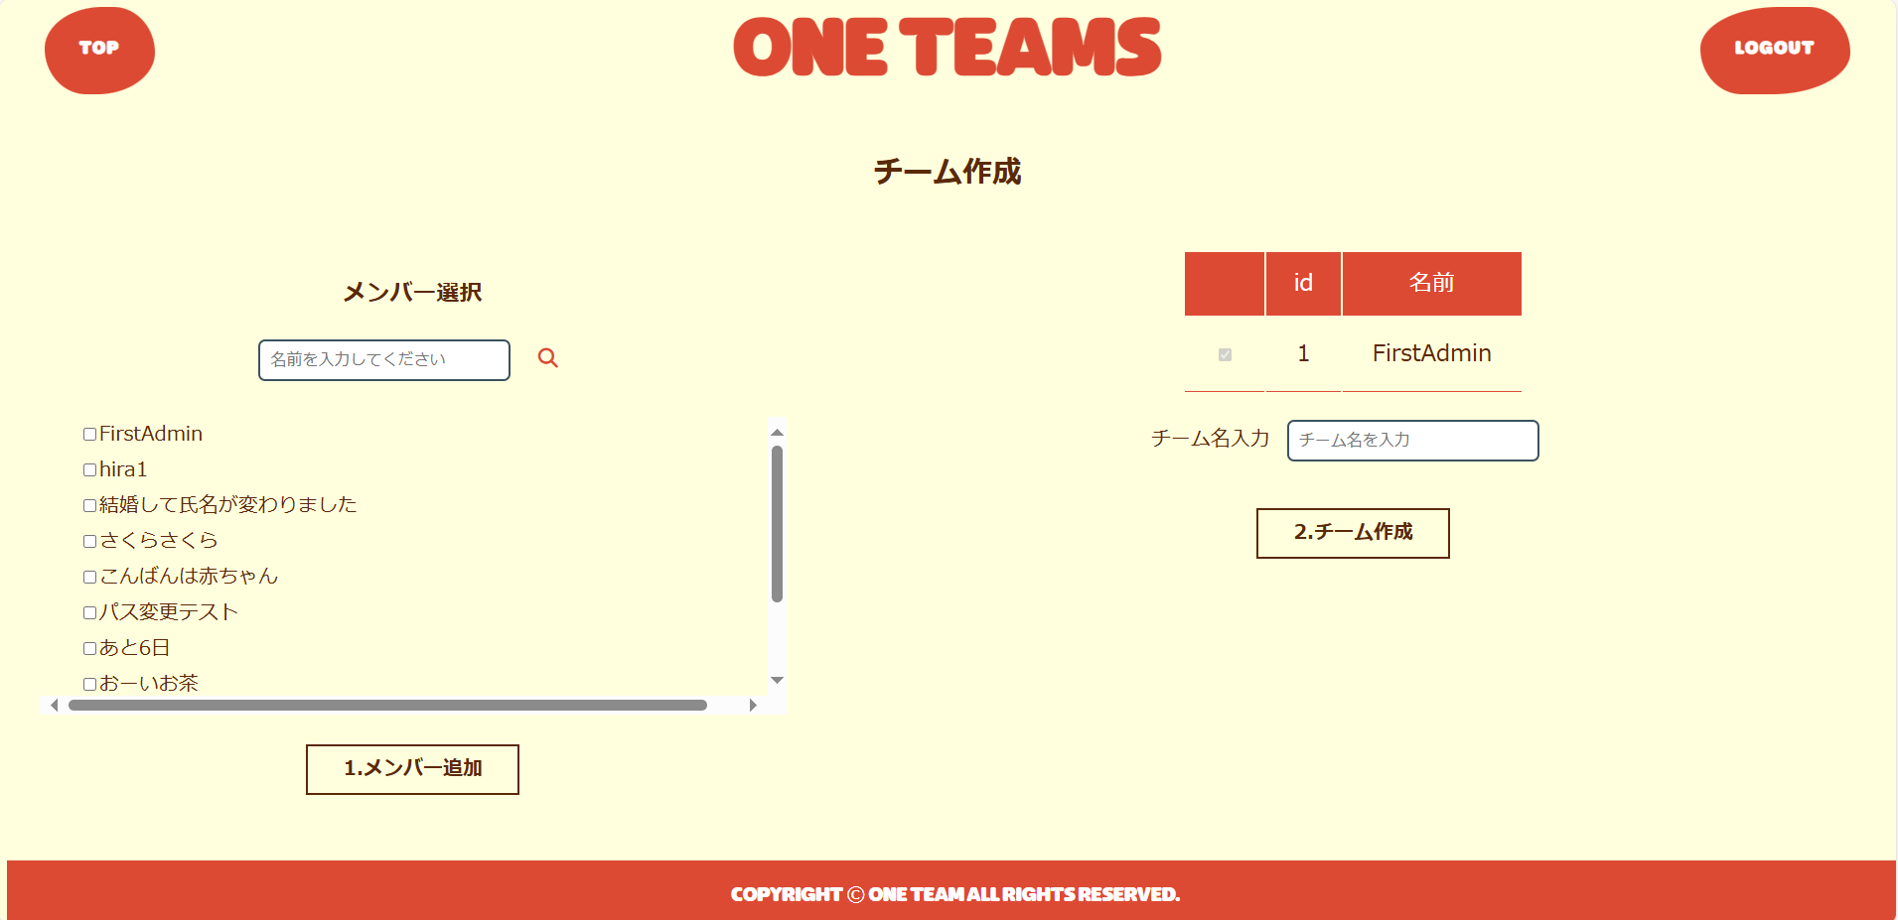
1
2

5
4
3

7

6

２．機能

 | No. | 名称 |  |  | 機能概略 |  | その他
 | 1 |  | メニューバー：トップへ戻る |  |  | ログイン画面以外の全画面共通

 | 2 |  | メニューバー：ログアウト |  |  | ログイン画面以外の全画面共通

 | 3 |  | チーム名入力 |  |  | テキスト形式：チーム名入力

 | 4 |  | メンバー選択 |  |  | チェックボックス形式：メンバー選択
 |  |  |  |  |  | →スクロールできる

 | 5 |  | ユーザ名検索 |  |  | 部分一致でユーザ名の検索が可能

 | 6 |  | メンバー追加ボタン |  |  | メンバー追加ボタン

 | 7 |  | チーム作成ボタン |  |  | チーム作成（確定）ボタン

タスク作成
画面イメージ |  |  |  | ファイル名 |  | make-task.jsp | 作成日 | 2024-12-04
 |  |  |  | 画面名 |  | タスク作成ページ | 作成者 | 中浜・宇佐美

１．画面

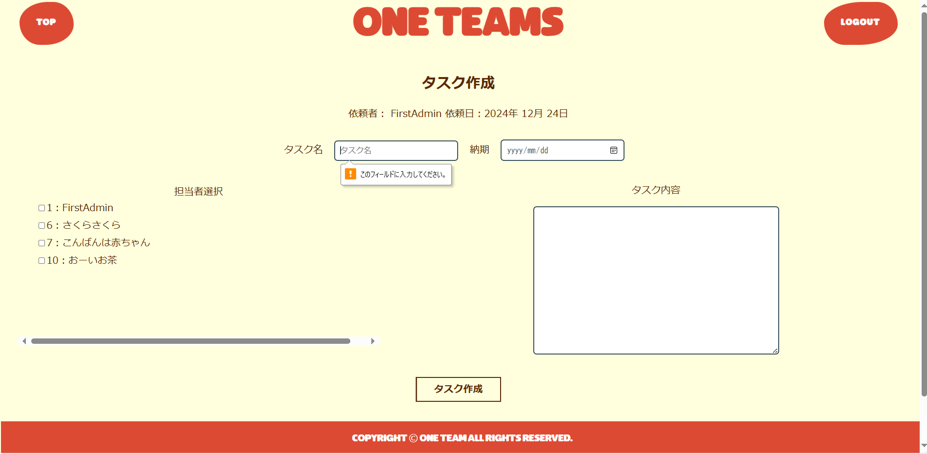
1
2

3
4

5
8

10
6
7

9

２．機能

 | No. | 名称 |  |  | 機能概略 |  | その他
 | 1 |  | メニューバー：トップへ戻る |  |  | ログイン画面以外の全画面共通

 | 2 |  | メニューバー：ログアウト |  |  | ログイン画面以外の全画面共通

 | 3 |  | 依頼者：デフォルト表示 |  |  | タスク新規作成時は依頼者とタスク作成者が同じ。依頼者名デフォルト表示。

 | 4 |  | 依頼日 |  |  | DATE形式：依頼日はデフォルトで取得

 | 5 |  | タスク名 |  |  | テキスト形式：タスク名入力

 | 6 |  | メンバー選択 |  |  | チェックボックス選択：チームのユーザ一覧からタスク依頼先メンバ選択
 |  |  |  |  |  | →スクロール

 | 7 |  | タスク内容 |  |  | テキスト形式：タスク内容

 | 8 |  | 納期入力 |  |  | DATE形式：納期入力
 |  |  |  |  |  | →カレンダーから選択可能。

 | 9 |  | 保存ボタン |  |  | ボタン選択：保存または更新
 |  |  |  |  |  | →タスクのデータベースに「更新日」としてデータが格納される

 | 10 |  | エラー表示 |  |  | タスク名が未入力もしくは依頼メンバが未選択の場合、エラーを表示する

タスク確認
画面イメージ |  |  |  | ファイル名 |  | check-task.jsp | 作成日 | 2024-12-04
 |  |  |  | 画面名 |  | タスク確認ページ | 作成者 | 中浜・宇佐美

１．画面

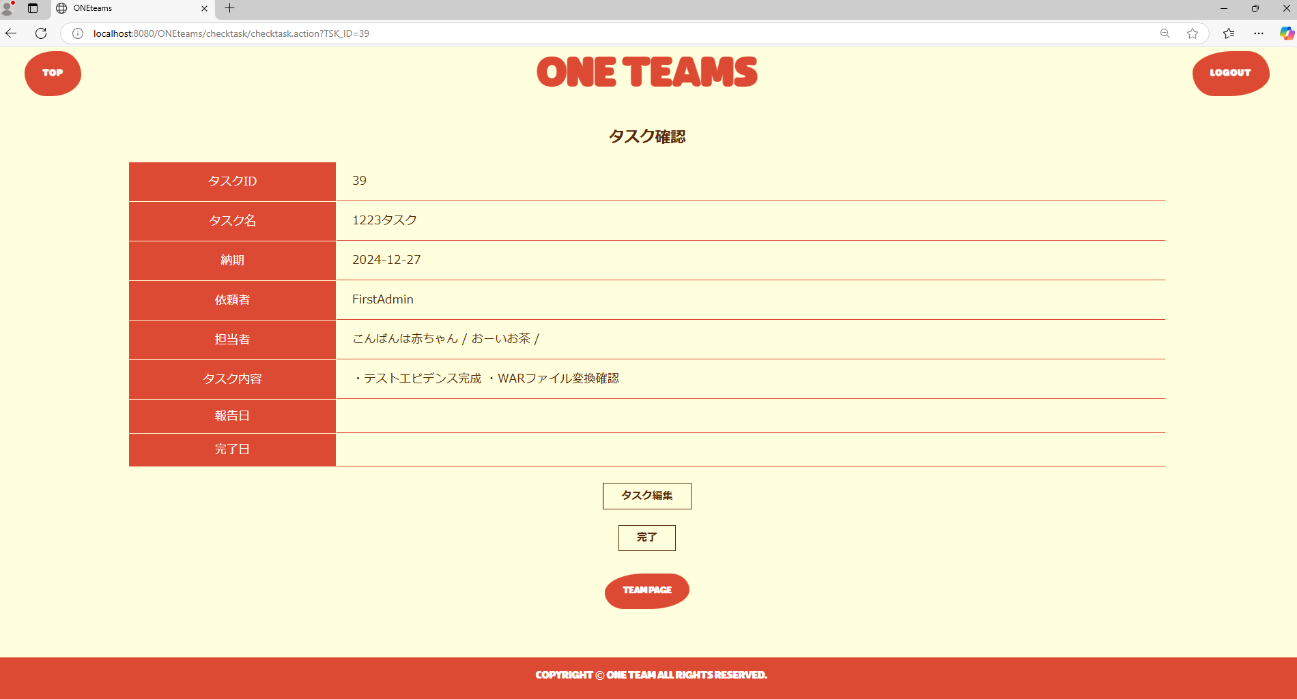

1
2

3

4
5

6

２．機能

 | No. | 名称 |  |  | 機能概略 |  | その他
 | 1 |  | メニューバー：トップへ戻る |  |  | ログイン画面以外の全画面共通

 | 2 |  | メニューバー：ログアウト |  |  | ログイン画面以外の全画面共通

 | 3 |  | タスク内容表示 |  |  | 以下内容を表示
 |  |  |  |  |  | ・タスクID
 |  |  |  |  |  | ・タスク名
 |  |  |  |  |  | ・納期
 |  |  |  |  |  | ・依頼者
 |  |  |  |  |  | ・担当者
 |  |  |  |  |  | ・タスク内容
 |  |  |  |  |  | ・報告日
 |  |  |  |  |  | ・完了日

 | 4 |  | タスク編集ボタン |  |  | タスク編集ページへ遷移

 | 5 |  | 完了/報告ボタン |  |  | 依頼者には「完了」、担当者には「報告」が表示される。
 |  |  |  |  |  | ボタンを押すとタスク一覧の内容も更新される。

 | 6 |  | チームページボタン |  |  | チーム画面へ遷移

タスク編集
画面イメージ |  |  |  | ファイル名 |  | update-task.jsp | 作成日 | 2024-12-04
 |  |  |  | 画面名 |  | タスク編集ページ | 作成者 | 中浜・宇佐美

１．画面

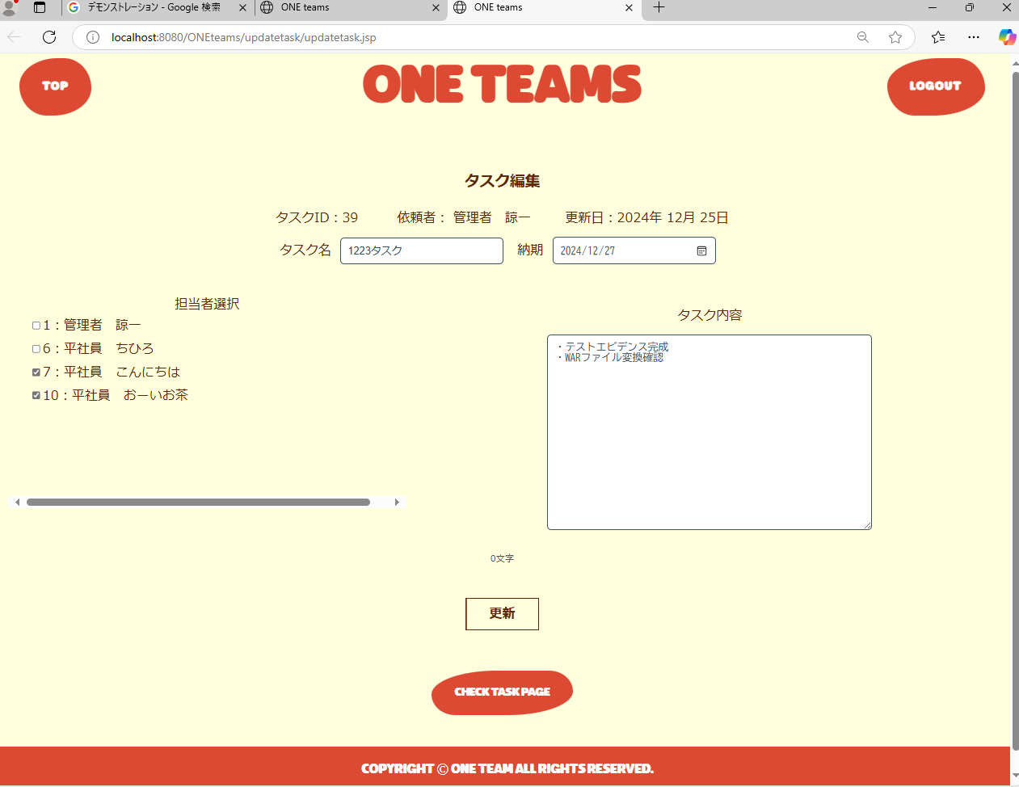

1
2

3
4
5
8

6
7

9

10

２．機能

 | No. | 名称 |  |  | 機能概略 |  | その他
 | 1 |  | メニューバー：トップへ戻る |  |  | ログイン画面以外の全画面共通

 | 2 |  | メニューバー：ログアウト |  |  | ログイン画面以外の全画面共通

 | 3 |  | 依頼者：デフォルト表示 |  |  | タスク新規作成時は依頼者とタスク作成者が同じ。依頼者名デフォルト表示。

 | 4 |  | 依頼日：デフォルト表示 |  |  | DATE形式：依頼日はデフォルトで取得

 | 5 |  | タスク名 |  |  | タスク名編集可能

 | 6 |  | メンバー選択 |  |  | チェックボックス選択：タスク依頼先メンバ選択
 |  |  |  |  |  | →スクロール
 | 7 |  | タスク内容 |  |  | テキスト形式：タスク内容編集可能

 | 8 |  | 納期入力 |  |  | DATE形式：納期編集可能
 |  |  |  |  |  | →カレンダーから選択可能

 | 9 |  | 更新ボタン |  |  | ボタン選択：更新され、タスク確認ページへ遷移

 | 10 |  | チェックタスクボタン |  |  | ボタン選択：チェックタスクへ画面遷移（変更なしの場合）

